Chi tiết địa chất
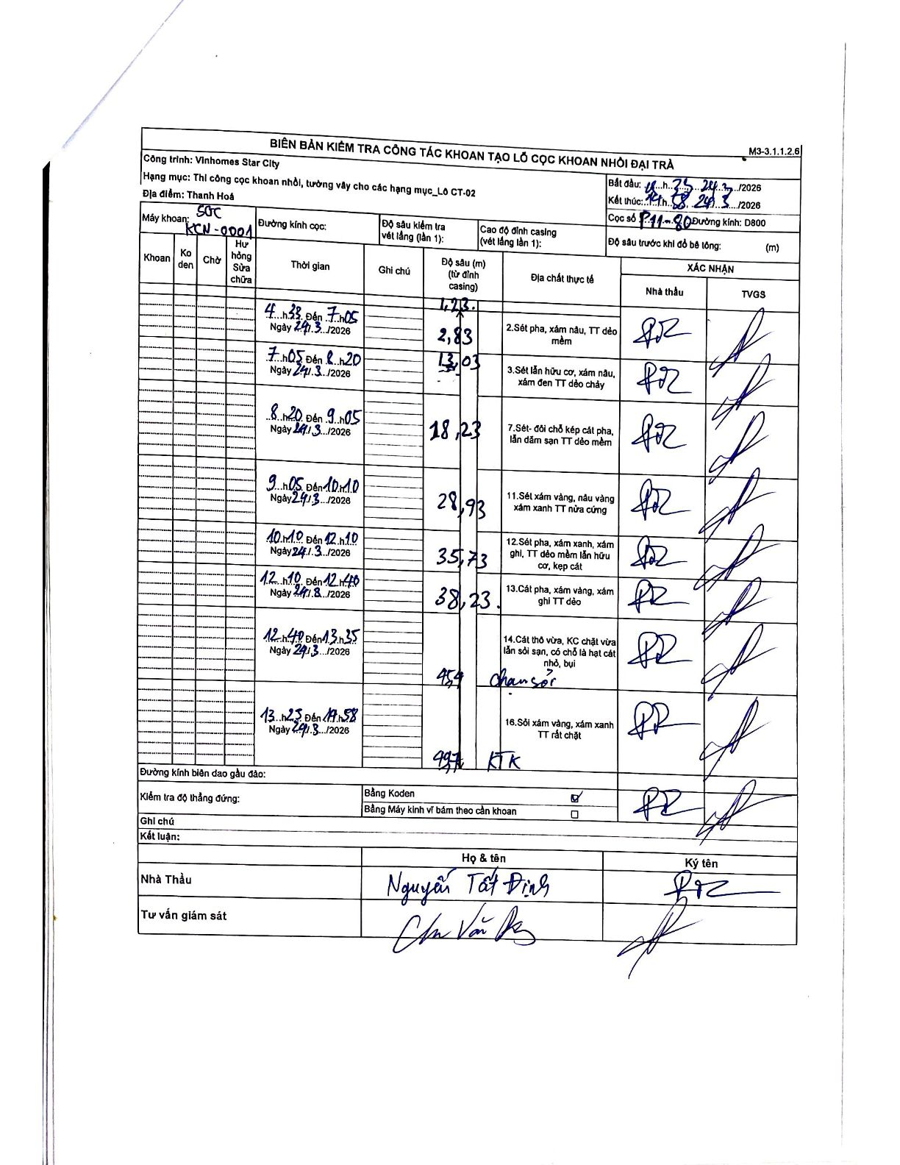
Dự án | Star City Thanh Hóa
Hạng mục | Thi công cọc khoan nhồi, tường vây cho các hạng mục_Lô CT-02
Tên bộ phận | Thanh Hoá
Số hiệu cọc | P11-80
Tên Máy khoan | SGC-KCN0001
Đường kính | D800
Bắt đầu thi công | 04:33 24/03/2026
Kết thúc thi công | 14:58 24/03/2026

Địa chất TT | Đường kính | Mô tả lớp thiết kế | Từ (h) | Đến (h) | Cao độ từ | Cao độ đến | T.Gian (h) | Dài (m) | V (m/h) | Ghi chú
2 | D800 | Sét pha, xám nâu, TT dẻo mềm | 04:33 24/03/2026 | 07:05 24/03/2026 | -1.23 | -2.83 | 2.53 | 1.6 | 0.63
3 | D800 | Sét lẫn hữu cơ, xám nâu, xám đen TT dẻo chảy | 07:05 24/03/2026 | 08:20 24/03/2026 | -2.83 | -13.03 | 1.25 | 10.2 | 8.16
7 | D800 | Sét- đồi chỗ kẹp cát pha, lẫn dăm sạn TT dẻo mềm | 08:20 24/03/2026 | 09:05 24/03/2026 | -13.03 | -18.23 | 0.75 | 5.2 | 6.93
11 | D800 | Sét xám vàng, nâu vàng xám xanh TT nửa cứng | 09:05 24/03/2026 | 10:10 24/03/2026 | -18.23 | -28.93 | 1.08 | 10.7 | 9.88
12 | D800 | Sét pha, xám xanh, xám ghi, TT dẻo mềm lẫn hữu cơ, kẹp cát | 10:10 24/03/2026 | 12:10 24/03/2026 | -28.93 | -35.73 | 2 | 6.8 | 3.4
13 | D800 | Cát pha, xám vàng, xám ghi TT dẻo | 12:10 24/03/2026 | 12:40 24/03/2026 | -35.73 | -38.23 | 0.5 | 2.5 | 5
14 | D800 | Cát thô vừa, KC chặt vừa lẫn sỏi sạn, có chỗ là hạt cát nhỏ, bụi | 12:40 24/03/2026 | 13:35 24/03/2026 | -38.23 | -45.4 | 0.92 | 7.17 | 7.82 | chứa sỏi
16 | D800 | Sỏi xám vàng, xám xanh TT rất chặt | 13:35 24/03/2026 | 14:58 24/03/2026 | -45.4 | -49.7 | 1.38 | 4.3 | 3.11 | KTK

ẢNH BIÊN BẢN GỐC

